MAIN MENU
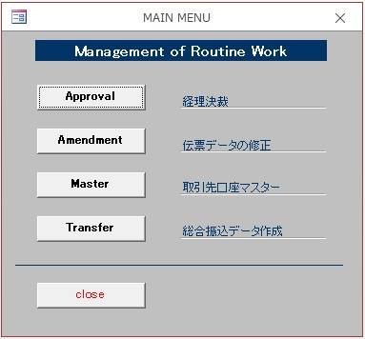
■MAIN MENU

検索
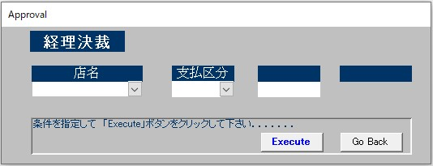
■検索

精算書の内訳
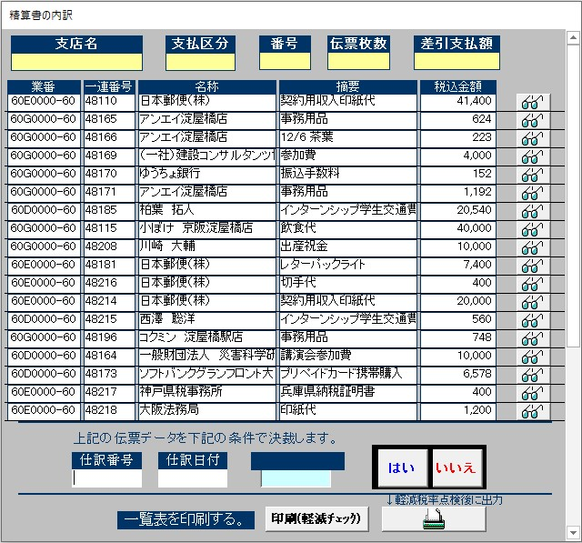
■精算書の内訳

伝票の修正
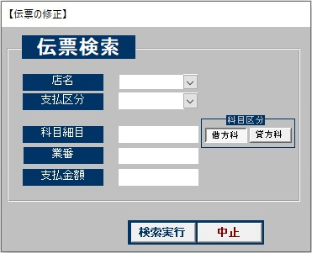
■伝票の修正

伝票
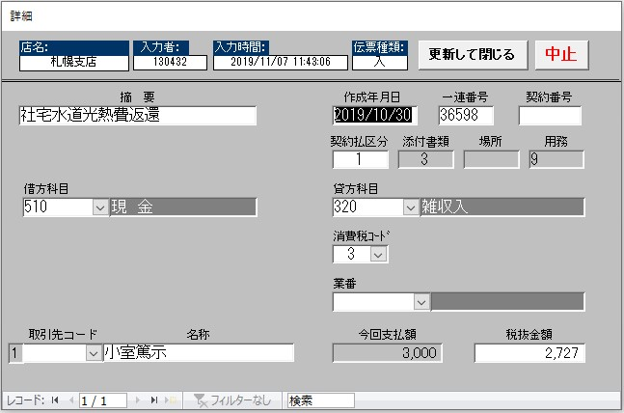
■伝票

取引先メイン
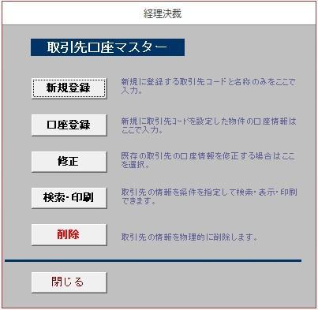
■取引先メイン

取引先マスター登録
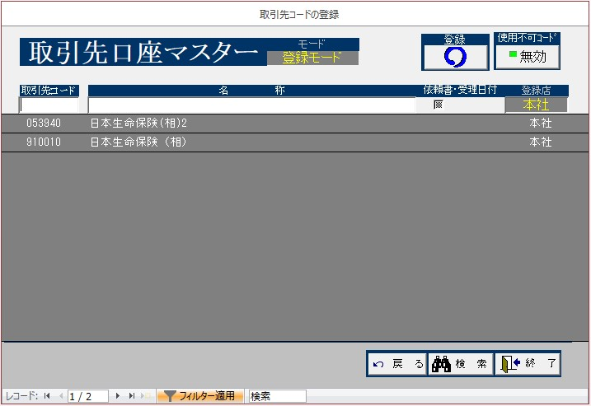
■取引先マスター登録

取引先マスター不可
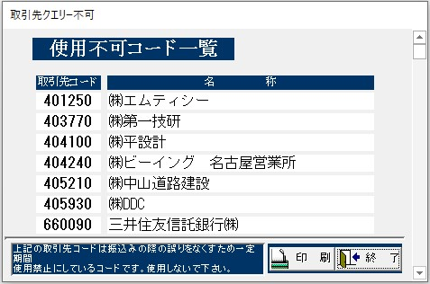
■取引先マスター不可

取引先マスター検索
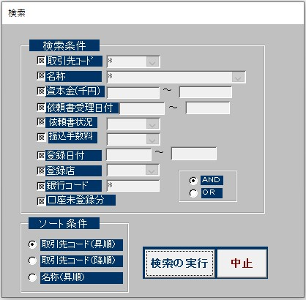
■取引先マスター検索

取引先口座登録
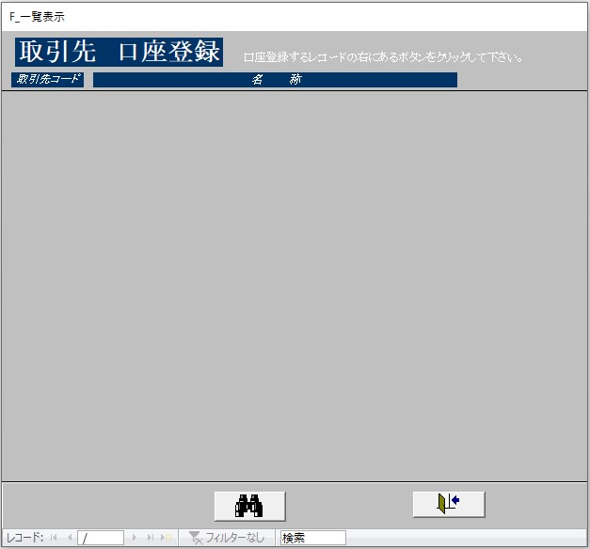
■取引先口座登録

取引先
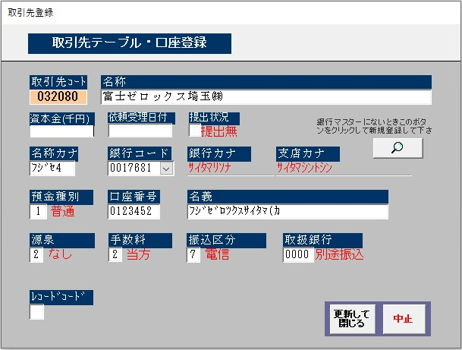
■取引先

取引先マスター一覧
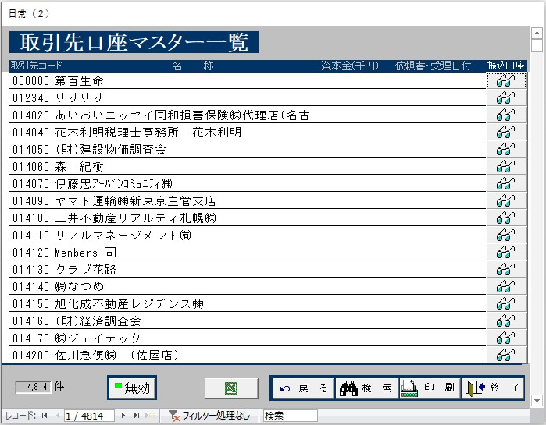
■取引先マスター一覧

取引先マスター詳細
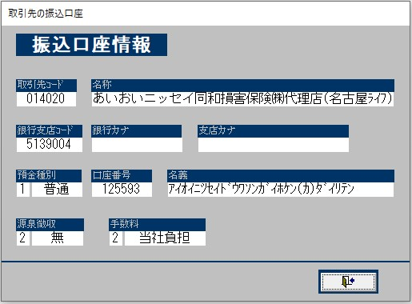
■取引先マスター詳細

取引先マスター削除
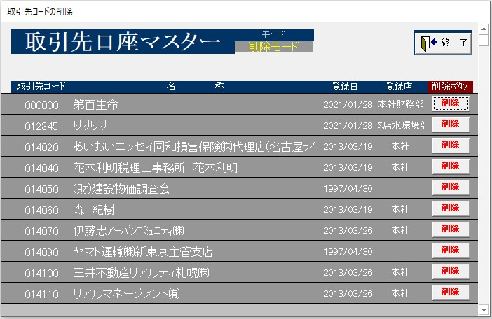
■取引先マスター削除

振込データ作成
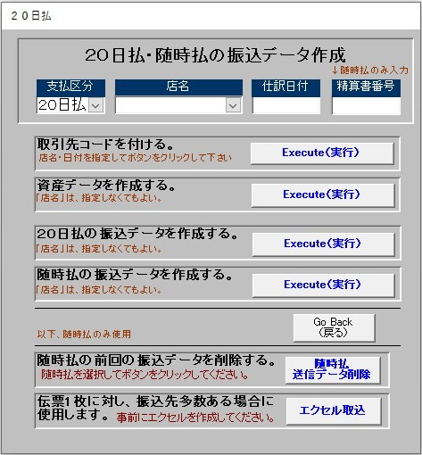
■振込データ作成

伝票コード
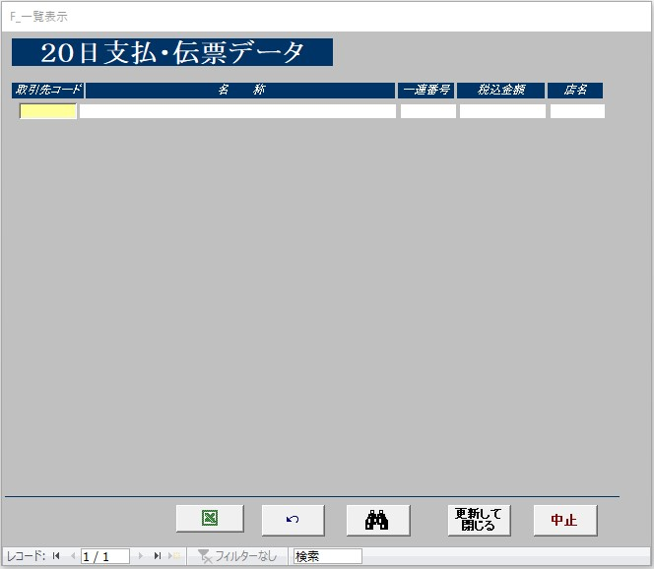
■伝票コード

伝票検索
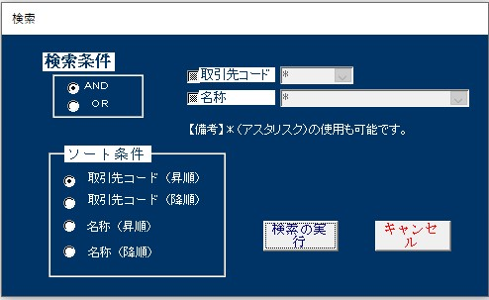
■伝票検索

伝票集計
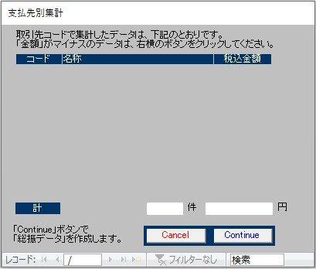
■伝票集計

伝票集計_内訳
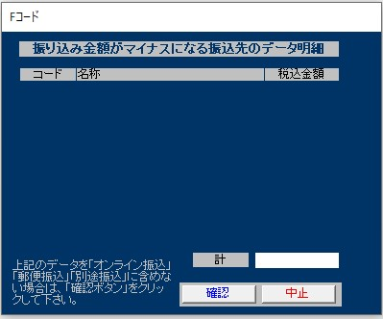
■伝票集計_内訳

エクセル取込
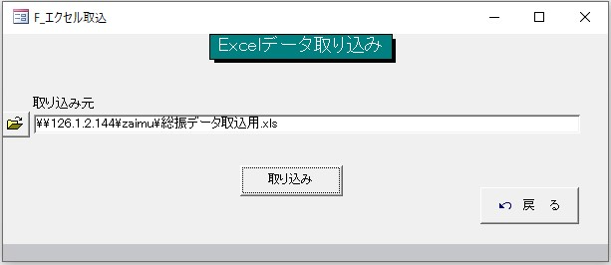
■エクセル取込

